界面&功能
角色与背包系统 |  |  |  |  |  | 功能规则

 | 功能入口 |  |  |  |  |  | 角色基本规则
 |  |  |  |  |  |  | 1.设计目的是什么
 | 1.主界面点击【人物】图标进入 |  |  |  |  |  | ▶ | 提供玩家等级成长的基础系统。并决定后续玩法的开放等级与顺序。
 | 2.进入本界面时，默认显示角色页签 |  |  |  |  |  | 2.解锁方式
 | 3.当玩家有更高阶数的装备可穿戴时，角色系统有红点提示 |  |  |  |  |  | ▶ | 在游戏中默认开放
 |  |  |  |  |  |  | 3.基本规则
 |  |  |  |  |  |  | ▶ | 玩家等级上限为X级。
 |  |  |  |  |  |  | ▶ | 玩家初始默认等级为1级。
 |  |  |  |  |  |  | ▶ | 玩家当前等级经验值足够后会自动升级。
 | 参考图标
 |  |  |  |  |  |  | 4.数值节奏
 |  |  |  |  |  |  | ▶ | 前90级为快速升级阶段，大批量更换装备和提升属性。
 |  |  |  |  |  |  | ▶ | 级为参加各种活动、副本、玩法，每日可以提升一定级别的阶段。
 |  |  |  |  |  |  | ▶ | 级为缓慢提升等级的阶段。

7
10
 | 角色主界面【当前为示例】
1
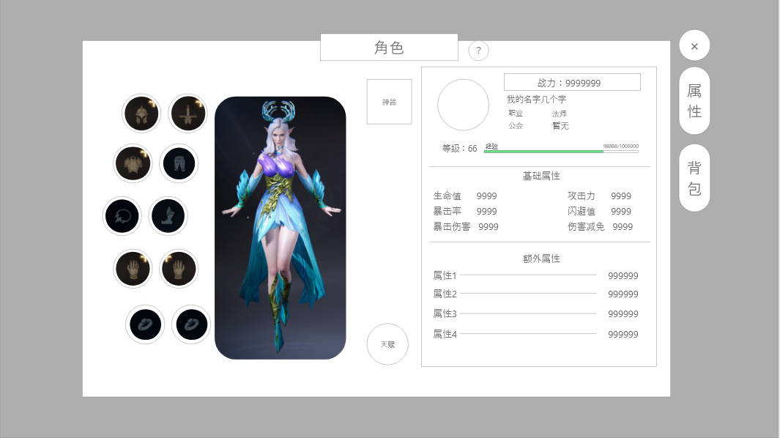
3
5
2
 |  | 1.功能标题与功能说明 |  |  |  |  | 功能部分：
 |  | ▶ | 标题:角色 |  |  |  | 1.装备穿戴
 |  | 2.功能页签 |  |  |  |  | ▶ | 装备穿戴功能将在角色系统完成
 |  | ▶ | 功能页签，页签会有多个(【属性】、【背包】)，每个页签之间的间隔处理 |  |  |  | ▶ | 当有部位有可穿戴装备时，该部位的槽位将显示红点，双击该槽位将自动穿戴装备
 |  | ▶ | 需要有选中效果 |  |  |  | ▶ | 切换背包页签后，可点击装备，在弹出的tips中点击穿戴按钮也可穿戴装备
 |  | 3.角色形象 |  |  |  |  | 2.快捷穿戴窗口（若引擎支持则实现）
 |  | ▶ | 根据玩家装备的武器，显示玩家的形象。 |  |  |  | ▶ | 在获得更高级装备时，在主界面右下角弹出弹窗，提示玩家立即装备
4
 |  | ▶ | 角色根据装备会变更，武器形象随装备变动变更。 |  |  |  | ▶ | 该弹窗在显示五秒后自动关闭，有对应倒计时显示。
 |  | 4.角色装备位
 |  | ▶ | 装备位如图所示，有10个装备部位
9
 |  | ▶ | 没有穿戴的时候需要显示一个默认的图案和底框
 |  | ▶ | 有可替换的高级装备时，显示红点提示。
 |  | 5.神器显示框
 |  | ▶ | 当玩家解锁并装备神器时，会显示对应神器与等级。
 |  | ▶ | 需要多种显示状态：功能未开放/未激活/可激活/已装备
 |  |  |  | 未开放：需要锁住并标注几级开放
 |  |  |  | 未激活：需要一个神器图标作为占位符，可激活时显示红点
8
 |  |  |  | 已装备：显示对应神器的图标并显示等级。
 |  | ▶ | 点击按钮可跳转至神器。
6
 |  | 6.天赋显示框
 |  | ▶ | 当玩家解锁并选择天赋时，需显示天赋分支图标和解锁的天赋数量。
 | 角色-主界面穿戴弹窗【当前为示例】 | ▶ | 需要多种显示状态：功能未开放/未激活/可激活/已装备
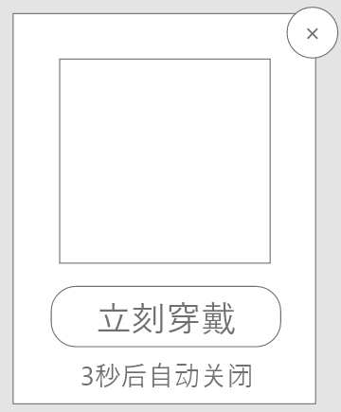
 |  | ▶ | 点击按钮可跳转至天赋
 |  | 7.基本信息显示框
 |  | ▶ | 显示玩家基本信息：头像、战力、名称、职业，等级，行会信息
 |  | ▶ | 显示玩家的经验条进度
 |  | 8.基础属性
 |  | ▶ | 显示玩家9条基础属性。
 |  | 9.额外属性
 |  | ▶ | 显示玩家除基础属性外的战斗相关属性。
 |  | ▶ | 各属性需要对其，整体要工整好看
 |  | ▶ | 战斗属性区域可上下滑动
 |  | 10.关闭按钮
 |  | ▶ | 点击关闭角色弹窗。

 | 角色-背包界面【当前为示例】
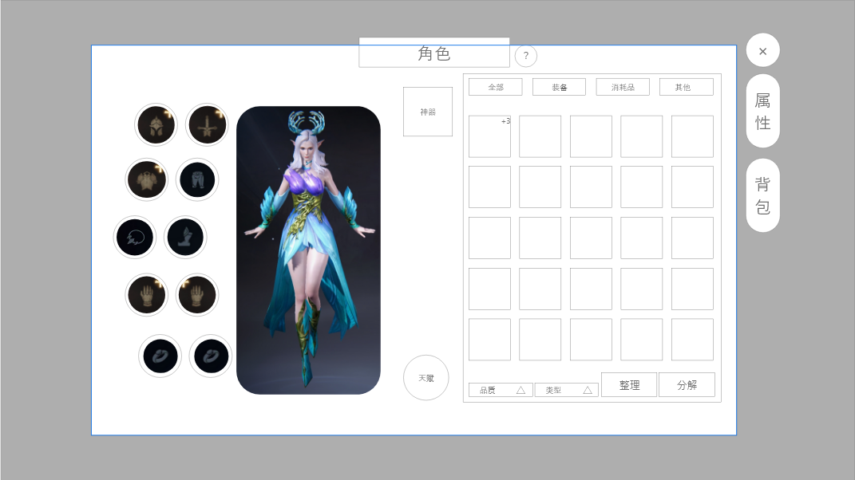
1
 |  | 备注：通过切换右侧页签切换属性与背包显示；切换只变动界面右侧。
 |  | 1.分类页签
 |  | ▶ | 背包界面的分类页签：【全部】、【装备】、【消耗品】、【其他】
 |  | 2.背包道具界面
 |  | ▶ | 展示在对应分类下的所有物品
 |  | ▶ | 格子将默认解锁40格，上限为80格（暂定）；所有分类页签共用格子数量
 |  | ▶ | 解锁额外格子需要消耗灵玉（付费货币），
 |  |  |  | 单个格子解锁消耗公式：价格=额外第x格×100
 |  | ▶ | 点击单个道具则弹出通用物品tips（道具tips操作逻辑查看对应文档）
 |  | ▶ | 每行展示5个，可拖拽上下滑动
 |  | 3.筛选按钮
 |  | ▶ | 点击后将展开显示可筛选内容
 |  |  |  | 品质： | 全部、1-5品（白绿蓝紫橙）
 |  |  |  | 类型： | 仅在装备页签显示，可选择筛选武器部位
 |  | 4.功能按钮
 |  | ▶ | 整理 | 点击后按照排序整理道具
 |  |  |  | 整理优先级：道具类型＞品质＞首字母排序
 |  | ▶ | 分解 | 点击打开分解弹窗

 | 角色-背包分解弹窗【当前为示例】

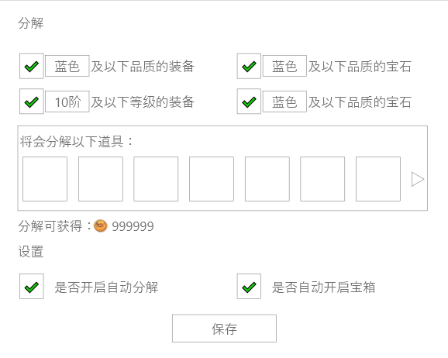
 |  | 分解功能说明：
 |  | 1. 勾选后点击分解将会自动将均满足的筛选道具分解并获得对应的奖励
 |  | ▶ | 获得奖励需要弹出获得弹窗
 |  | ▶ | 被分解的道具可在界面展示，该部分可左右滑动
 |  | 2. 若未点保存，此次分解的勾选只会在该次生效，下次开启则默认为保存时的状态
 |  | 3.开启自动分解后，会在获得道具是判断是否可分解，若可则获得时自动分解
 |  | ▶ | 此次分解不需要弹出弹窗，仅在主界面左下角提示即可
 |  | 4. 开启自动使用道具/宝箱后，会在保存后判断背包是否有可使用道具，如果有则自动使用
 |  | ▶ | 获得道具时也会判断道具是否可使用，使用获得不需要弹出弹窗。

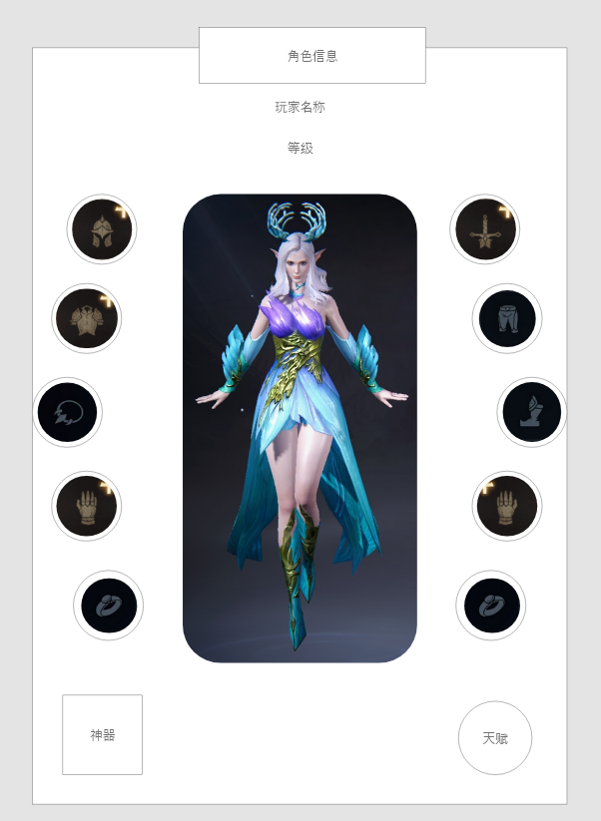
1
1
 | 角色-角色信息弹窗【当前为示例】 | 使用途径：
 |  | 1.点击其他人信息按钮时弹出该界面
 |  | 2.在排行榜功能点击查看时弹出该界面

3
 |  | 1.标题
 |  | 2.玩家信息
 |  | ▶ | 需显示玩家名称、玩家等级
 |  | 3.角色形象
 |  | ▶ | 需和玩家当前形象保持一致
 |  | 4.角色装备位
 |  | ▶ | 放置与形象左右两侧
 |  | ▶ | 点击已穿戴部位则可弹出装备tips进行查看
 |  | 5.神器显示框
 |  | ▶ | 点击已穿戴神器时，可弹出对应装备tips查看
 |  | 6.天赋显示框
 |  | ▶ | 需显示天赋分支图标和解锁的天赋数量。

4
4

5
6

参考界面
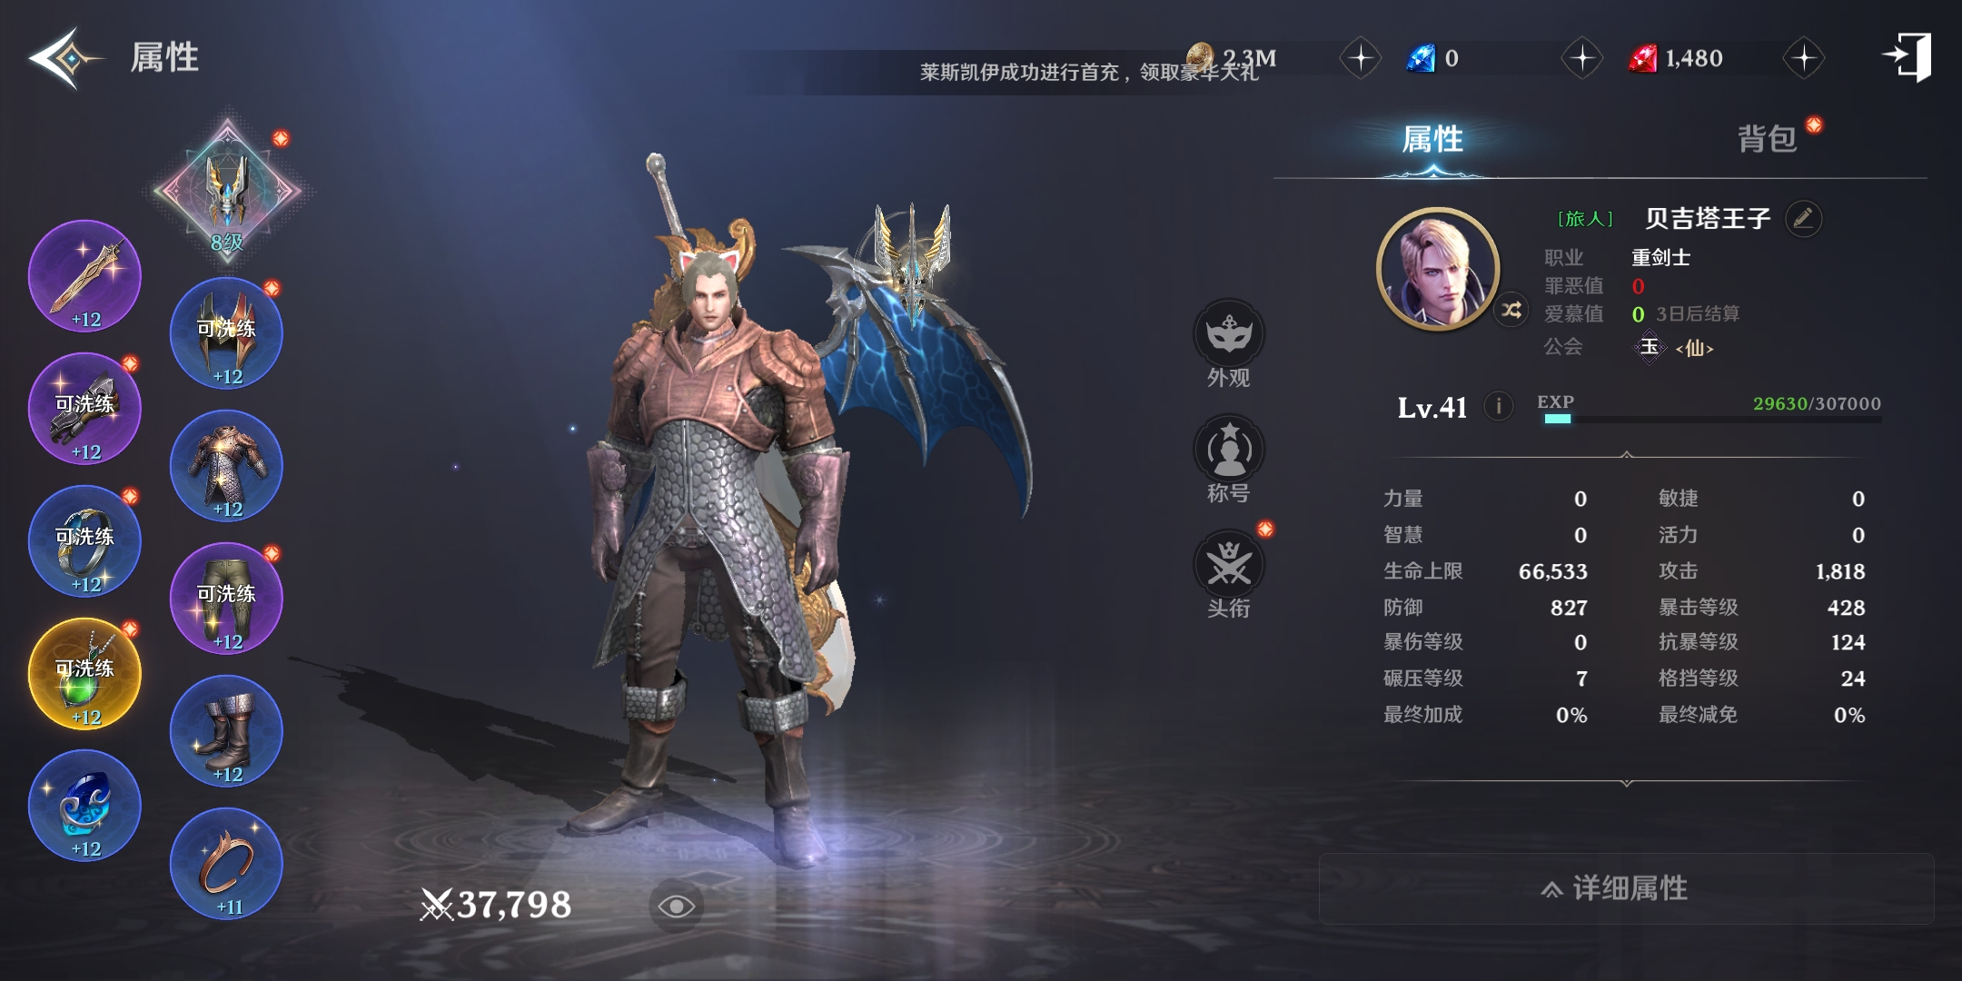
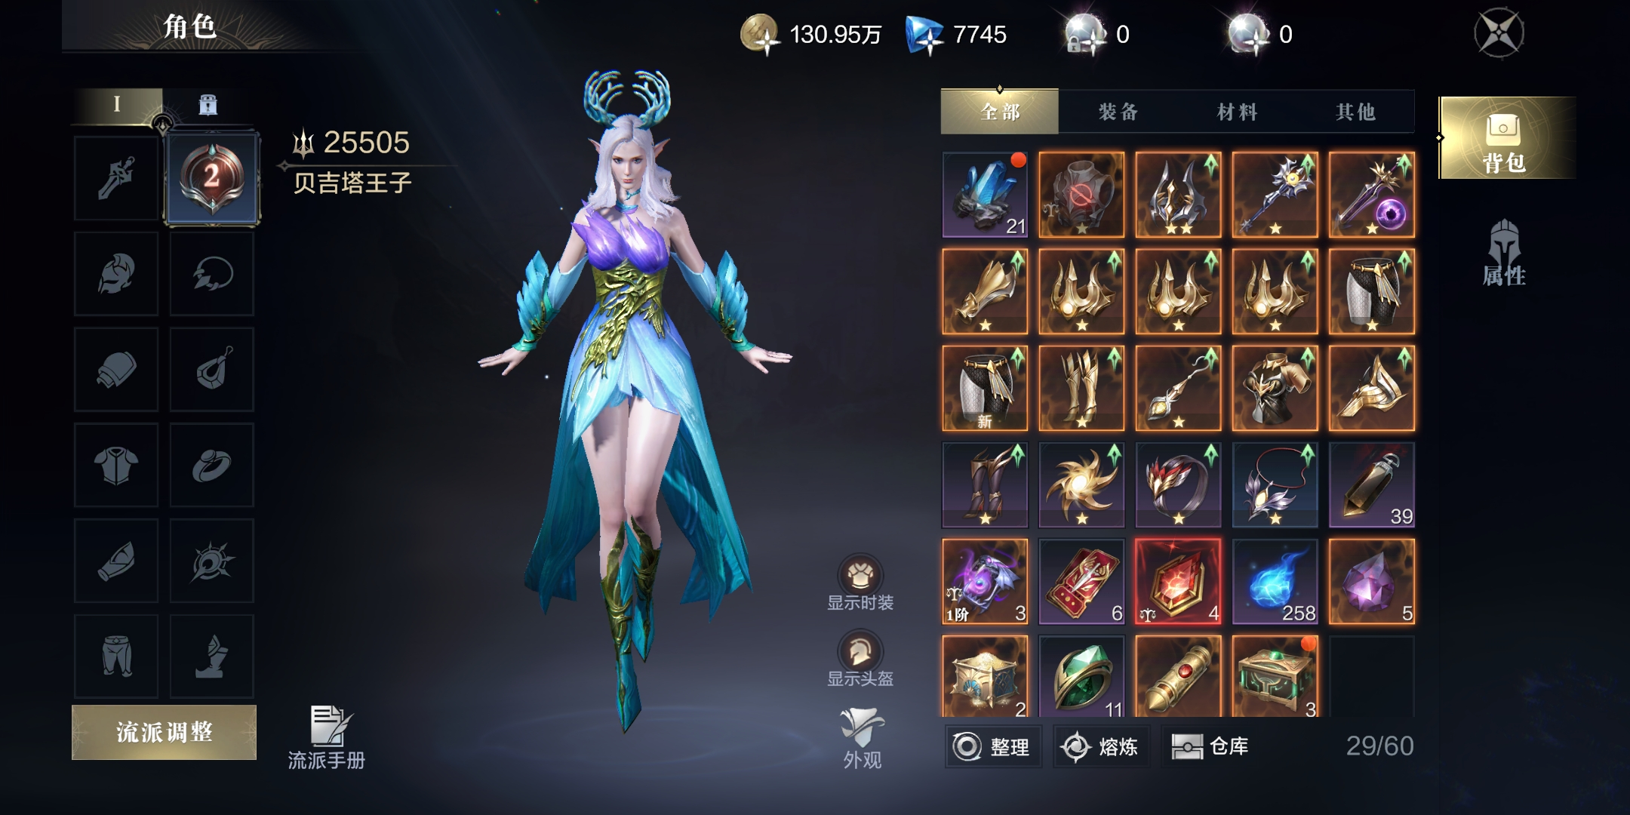
参考图

 | 参考游戏—

